Hoja1

NIT. 900,645,501-1
TEL 467 4072
Salida de Bodega.
Proyecto: Ermitaño. Supervisor: Anthony Gonzalez .
Departamento: Producción . Responsable: Myriam Caballero.
Fecha: Sab. 17/Octubre/2020
No. | IMAGEN | DESCRIPCION | ESTADO | # | VALOR | ANOTACIONES
1 | 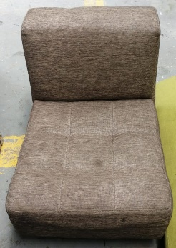 | Poltrona | Perfecto | 1
2 | 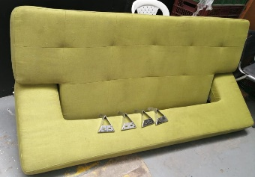 | Sofa | Bueno | 1
3 | 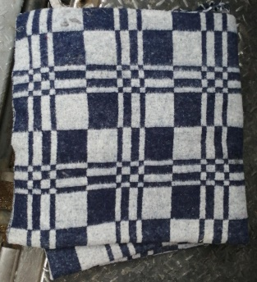 | Cobija | Perfecto | 1
4 | 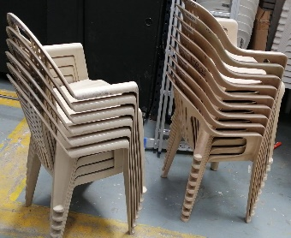 | Sillas | Perfecto | 15
5 |  | Mesa plegable | Perfecto | 1
6 |  | Mesa plegable | Perfecto | 1
7 |  | Mesa plegable | Perfecto | 1
8 |  | Mesa plegable | Perfecto | 1
9 |  | Mesa plegable | Perfecto | 1
10 |  | Mesa plegable | Perfecto | 1
11 | 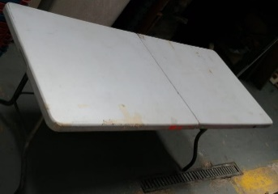 | Mesa plegable | Perfecto | 1
12 |  | Mesa plegable | Perfecto | 1
13 |  | Banquitas | Perfecto | 25
14 |  | Conos grandes | Perfecto | 3
15 | 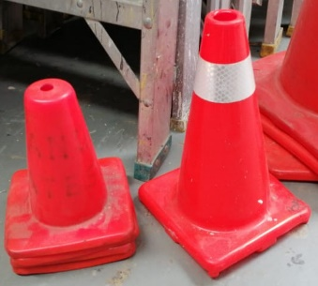 | Conos pequeños | Perfecto | 5
16 | 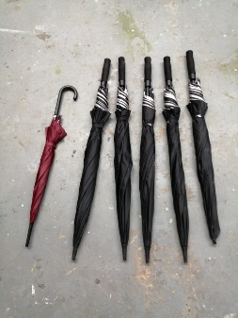 | Sombrillas | Perfecto | 6

